상품제안서
국산 고급가죽 칼라 데스크장매트 | 상품코드: S38112

 |  |  |  |  |  |  | 02-713-8555 | www.synergygift.co.kr
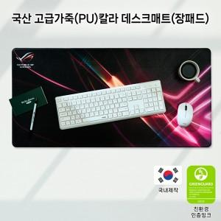

【상세/제작정보】

【인쇄/포장옵션】 | 풀칼라 / pet케이스

【공급단가】 | 수량 | 20~ | 100~ | 300~ | 500~ | 1,000~
*VAT별도 | 단가 | 28,600원 | 22,600원 | 18,810원 | 16,730원 | 15,590원

【상품 URL】 | https://www.synergygift.co.kr:443/src/goods_detail.php?gdno=38112

